Sheet1
产品标题 | 产品编码 | 类型 | 链接 | 进货价 | 国内运费 | 利润率 | 重量/kg | 产品折扣 | 速卖通标价 | wish标价 | 成本/￥ | 速卖通售价 | wish售价 | 获得售价 | 利润 | Tina | Jerry
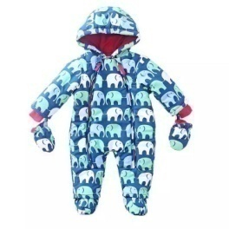 | 16072601 | 爬爬服 | 无 | 33 | 2 | 25% | 0.30 | 15% | $16.55 | US$18.50 | 66.16 | US$14.07 | US$15.72 | US$13.37 | ¥22.05 | 1 | 0
 |  |  |  | 40 | 5 | 25% | 0.30 | 25% | $21.59 | US$24.13 | 76.16 | US$16.20 | US$18.10 | US$15.39 | ¥25.39
 |  |  |  | 16 | 0 | 25% | 0.92 | 0% | $20.84 | US$23.29 | 98 | US$20.84 | US$23.29 | US$19.80 | ¥32.67

 |  |  |  |  |  |  |  |  |  | 国际运费 1kg/￥ | 国际运费折扣 | 挂号费 | 汇率 | 速卖通费率 | wish费率
 |  |  |  |  |  |  |  |  |  | 100.00 | 82% | 8 | 6.6 | 5% | 15%

